【はじめに】
建築関係法令等セルフチェックシート 【はじめに】
(令和7年10月22日版）
はじめに
助成申込（事業計画申請）において、図面の変更を伴う事業内容の変更をされる場合、建築基準法、消防法、食品衛生法、建設業法、家庭的保育事業等の設備及び運営に関する基準、認可外保育施設指導監督基準等を遵守されている必要があります。 この「建築関係法令等セルフチェックシート」では、変更内容に応じて確認すべき主な内容を自身でチェックすることができます。 手順に従いシートに記入をして頂き、必要に応じて図面作成、関係機関との協議等を行い、その上で、事業計画申請の提出をお願いいたします。 尚、事業計画申請にあたっての建築関連事項詳細については、「企業主導型保育事業ポータルサイト」にある以下の資料をご参照ください。
「建築関連資料集 事業計画申請用（令和7年10月22日版）」
「企業主導型保育事業における病児保育事業及び一時預かり事業に関する確認事項」

【マニュアル】を確認する
※チェックシート内で使用されている建築関連の専門的な用語は、上記「建築関連資料集」内の「用語解説リスト」に記載されております。 ご不明な点等ある場合には、上記資料をご参照されることをお勧めいたします。
●作業手順については、【マニュアル】をご確認ください。➡

【マニュアル】
建築関係法令等セルフチェックシート 【マニュアル】 (令和7年10月22日版）
「建築関係法令等セルフチェックシート」は【①基本事項】【②変更確認】【③結果入力】3つのシートで構成されています。【①基本事項】➡【②変更確認】➡【③結果入力】の順番で入力してください。３つのシートすべての提出が必要です。また必要に応じて【建築整備内容の法令・基準チェックシート】(令和7年10月22日版）（別ファイル、リンク先参照）を追加作成、提出してください。
作成手順1 【印刷提出① 基本事項】シート
申請にあたっての基本事項を入力するシートです。
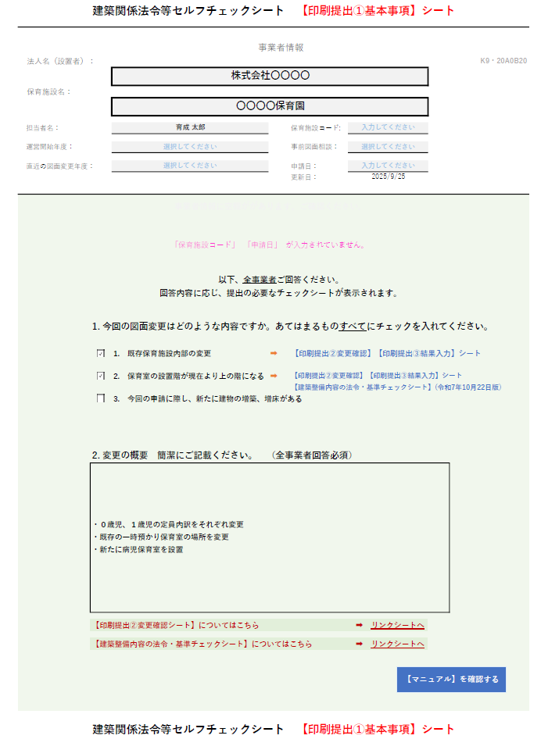

事業者情報を直接
入力してください

事業者情報に空欄があると表示されます

あてはまるものにチェックを入れると、提出の必要なチェックシートが表示されます

直接入力してください

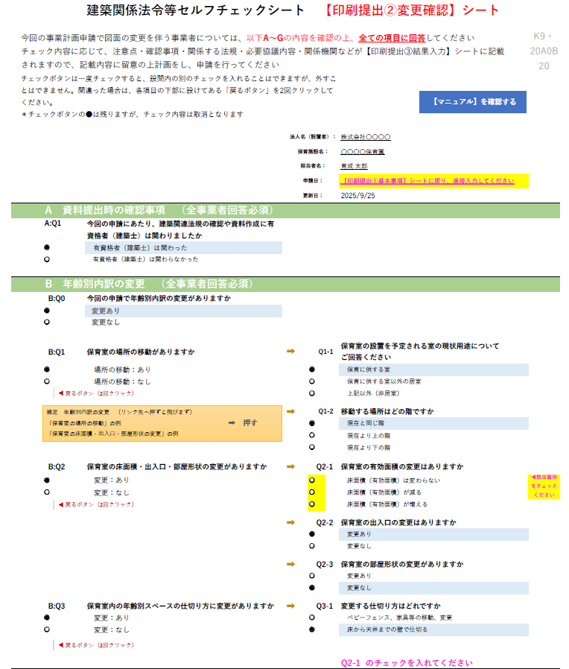
作成手順2 【印刷提出② 変更確認】シート
変更内容の確認を行うシートです。
基本事項シートで入力した内容が反映されます。
（直接入力不可）
該当する項目にチェックを入れると黄色表示となります。
回答を終えていない場合には赤字で注意が表示されます。
B～Eで変更のない項目については未チェックのままと
してください。
設問はA～Fまであります。全て回答してください。

①基本事項シートに入力した内容が反映されます（直接入力はできません）

設問に従ってチェックをしてください
左側の設問に回答すると右側の余白に更に設問が表示されます
回答終了すると青色表示になります

B～Eで変更のない項目については未チェックのままと
してください。

未回答項目は黄色で表示されますので、チェックをしてください

チェックを外したい場合はクリックしてください

基本事項シートで入力した内容が反映されます。
（直接入力不可）
該当する項目にチェックを入れると黄色表示となります。
回答を終えていない場合には赤字で注意が表示されます。
B～Eで変更のない項目については未チェックのままと
してください。
未回答項目があると表示されます

B「年齢別内訳の変更」について
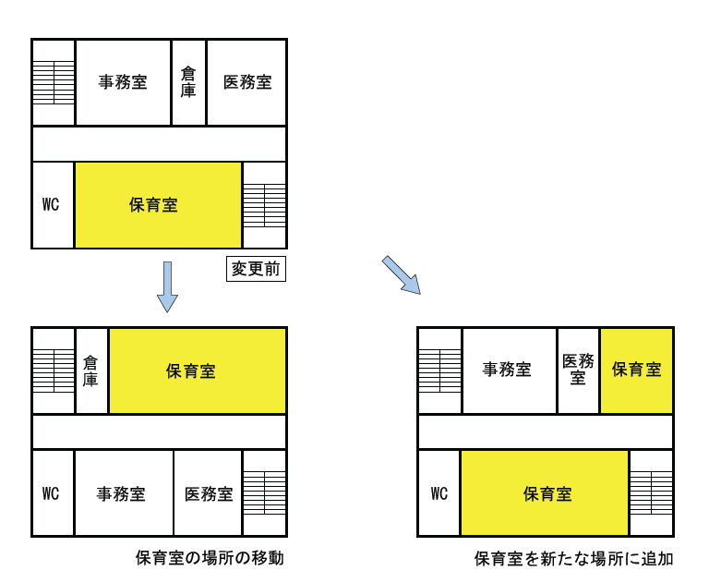
B:Q2「保育室の床面積・出入口・部屋形状の変更」の例
B:Q1「保育室の場所の移動」の例
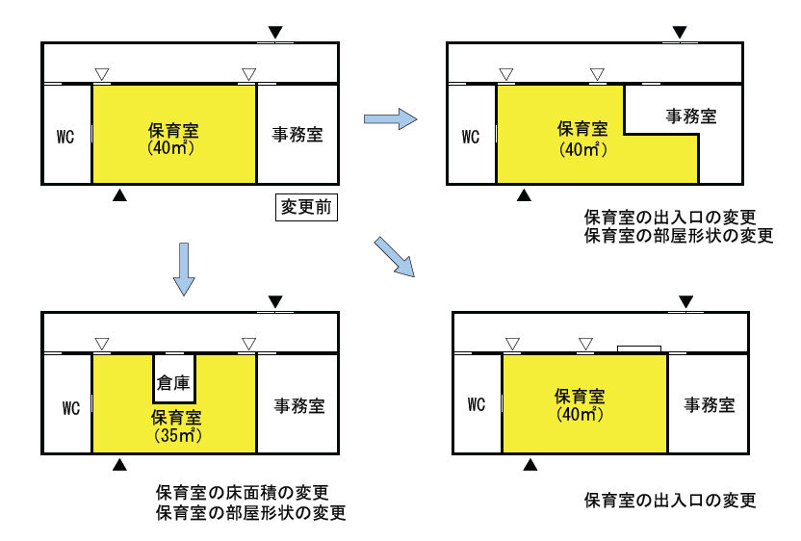

B～Eで変更のない項目については未チェックのままと
してください。

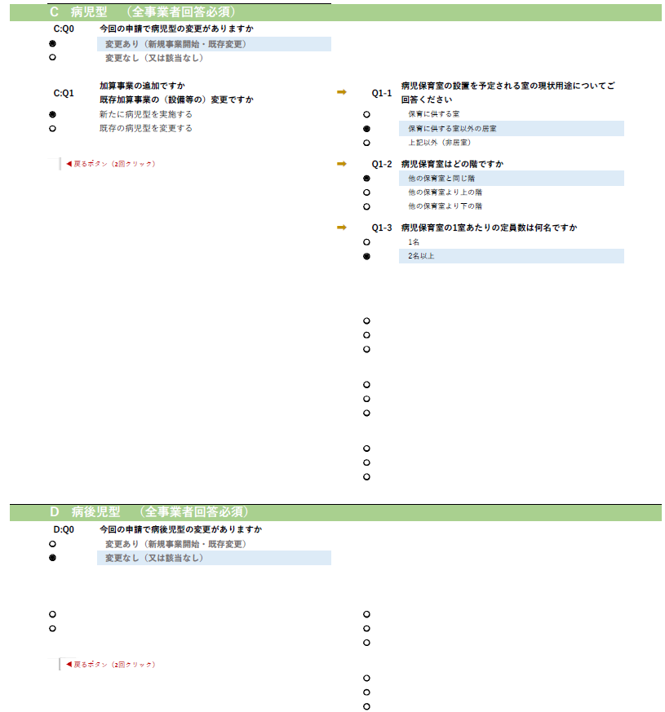
設問に従ってチェックをしてください
左側の設問に回答すると右側の余白に更に設問が表示されます
回答終了すると青色表示になります

今回申請で変更がない、または該当がない場合は「変更なし（又は該当なし）」にチェックを入れてください

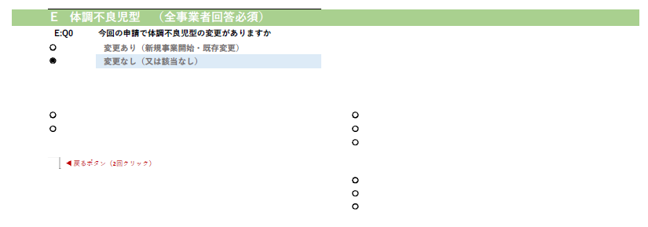

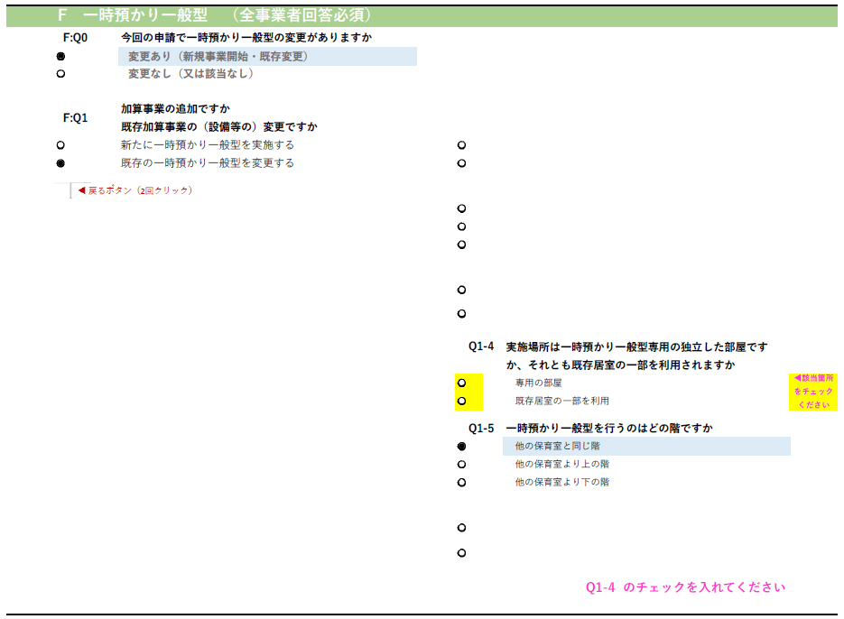

未回答項目は黄色で表示されますので、チェックをしてください

未回答項目があると表示されます

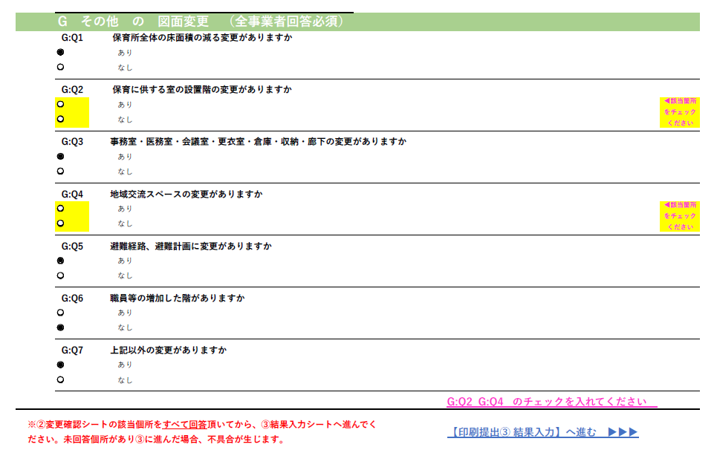

未回答項目があると表示されます

②変更確認シートのチェック内容が、③結果入力シートに反映されます

G「その他の図面変更」について
G:Q1「保育所全体の床面積の減る変更」とは・・・保育所の一部として使用していた部屋を別事業で使用するなどの場合をさします。
G:Q2「保育に供する室の設置階の変更」とは・・・保育室以外に、「屋内遊戯場」「食堂」「午睡室」など、保育運営上、日常的・継続的に児童が利用・滞在する 目的の部屋の設置階の変更をさします。
G:Q6「職員等の増加した階」とは・・・病児保育事業や一時預かり事業を新たに開始した場合などに、預かり児童の人数や、看護師・保育士（補助職員含む）の人数が 増加した階をさします。

作成手順3 【印刷提出③ 結果入力】シート
※最初に以下の画面が表示されます。フィルター操作を行い該当項目の表示を行ってください。
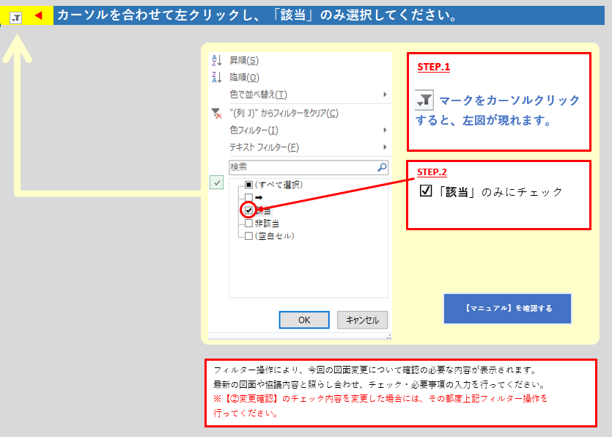

フィルター操作により、今回の図面変更について確認の必要な内容が表示されます。
最新の図面や協議内容と照らし合わせ、チェック・必要事項の入力を行ってください。
※【②変更確認】のチェック内容を変更した場合には、
その都度上記フィルター操作を行ってください。

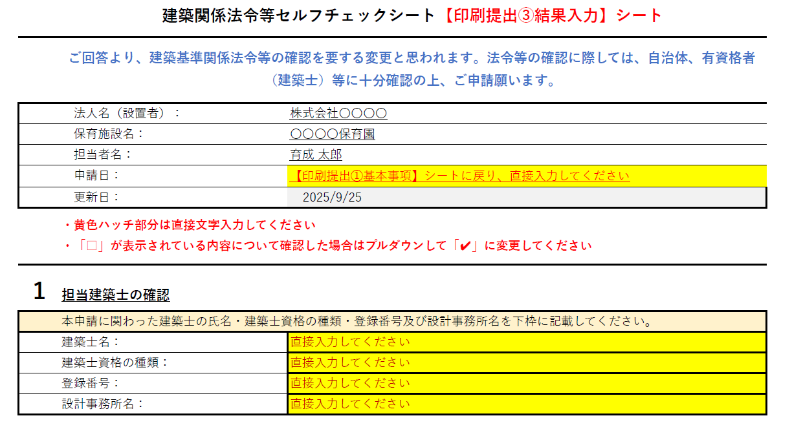
内容に応じ、
有資格者等への内容確認の必要性が表示されます

①基本事項シートに入力した内容が反映されます（直接入力はできません）

内容を直接入力してください
入力完了すると黄色表示→グレー表示となります

確認の必要な項目となります。
確認後プルダウンからチェックを入れてください。

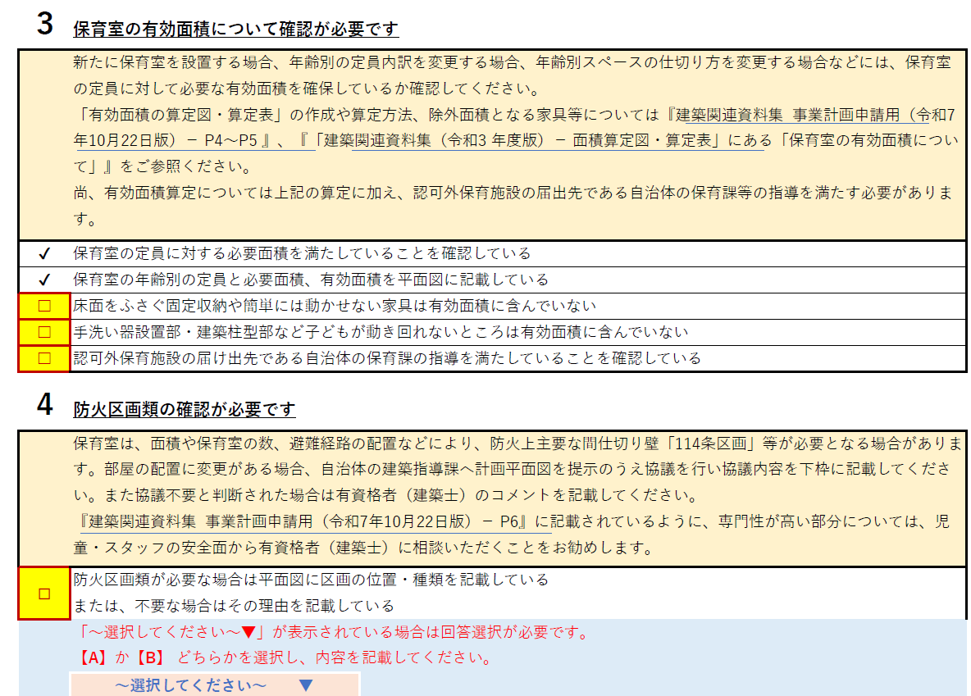

確認が必要な内容です
確認後、プルダウンメニューからチェックを入れてください

確認の必要な項目となります。
確認後プルダウンからチェックを入れてください。

プルダウンメニュー

協議を行った日付
関係機関名/担当課/担当者名
協議内容
を直接入力してください。

選択が必要な項目の表示です

協議不要の場合には、有資格者のコメントを直接入力してください。

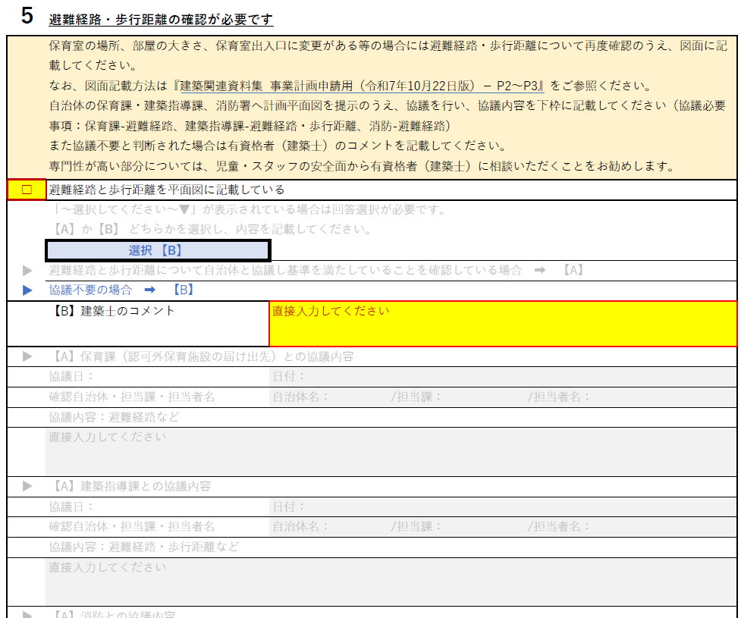
下線部分は、関連資料へのリンクとなっています

選択の必要な設問については、選択を行うと入力の必要な部分が黄色表示となりますので直接入力してください

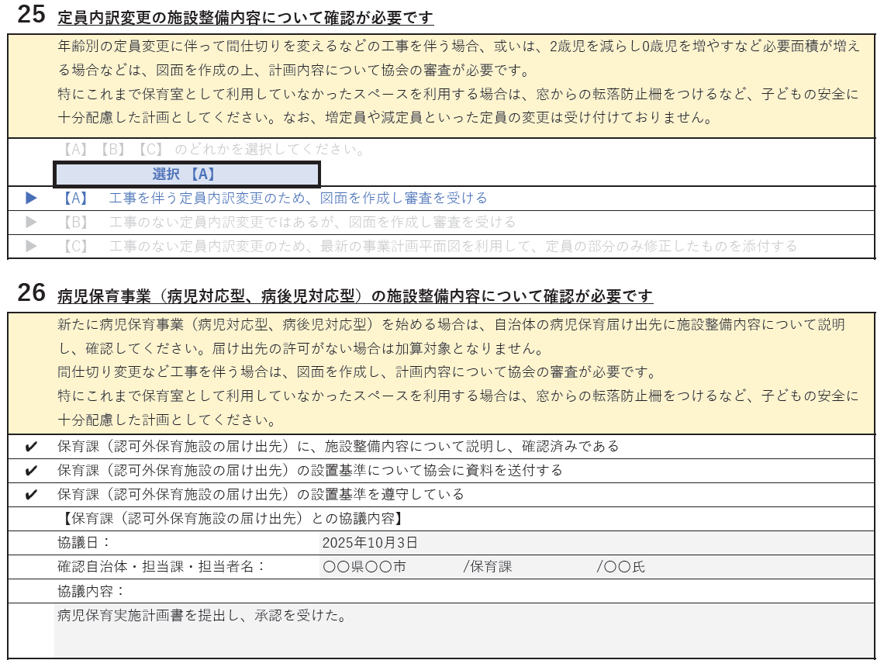

確認の必要な項目となります。
確認後プルダウンからチェックを入れてください。

協議を行った日付
関係機関名/担当課/担当者名
協議内容
を直接入力してください。
直接入力が必要な部分です
日付、自治体名、担当課、担当者名、協議内容等を直接入力してください

未回答項目がある
場合に表示されます
（クリックすると該当部分が表示されます）
回答終了すると取消線が入ります
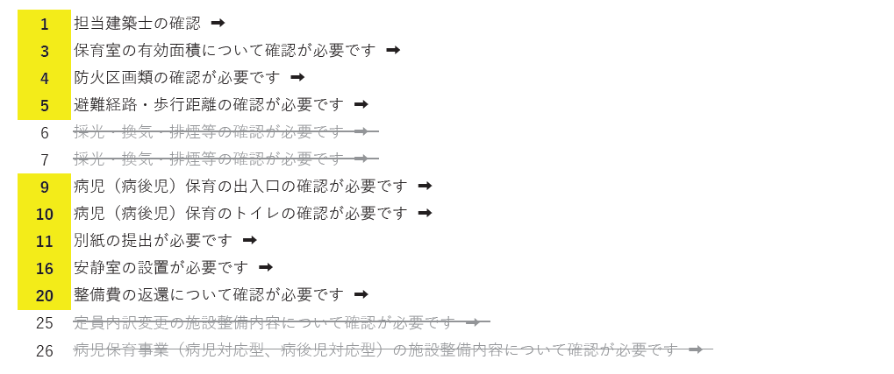

協議不要の場合には、有資格者のコメントを直接入力してください。

作成手順4
【印刷提出①基本事項】【印刷提出②変更確認】【印刷提出③結果入力】
3つのシートの回答が終わりましたら、全てのシートをPDFにして提出してください。
提出や作成の日付が2025/10/22の場合の例
ファイル名は、○○○○保育園_法令SCS_1基本事項_251022.pdf
○○○○保育園_法令SCS_2変更確認_251022.pdf
○○○○保育園_法令SCS_3結果入力_251022.pdf のようにしてください。

※【印刷提出①基本事項】での回答内容に従い、【建築整備内容の法令・基準チェックシート】
が必要な方は追加提出してください。

【印刷提出① 基本事項】へ進む ▶▶▶

【印刷提出① 基本事項】
建築関係法令等セルフチェックシート 【印刷提出①基本事項】シート (令和7年10月22日版)
 |  |  | 事業者情報
法人名（設置者）： |  |  |  |  |  |  | K0・0A0B0
 |  | 文字を消して直接ここに「法人名」を入力してください
保育施設名：
 |  | 文字を消して直接ここに「保育施設名」を入力してください

担当者名： |  | 入力してください |  | 保育施設コード: | 入力してください |  | ⇐間違ってます

運営開始年度： |  | 選択してください |  | 事前図面相談： | 選択してください

直近の図面変更年度： |  | 選択してください |  | 申請日： | 入力してください
 |  |  |  | 更新日： | 2025-10-20

 |  | 事業者情報に空欄ががあります。ご確認ください。

 | 「法人名（設置者）」 「保育施設名」 「担当者名」 「保育施設コード」 「申請日」 が入力されていません。

 |  | 以下、全事業者ご回答ください。 回答内容に応じ、提出の必要なチェックシートが表示されます。

 | 1. 今回の図面変更はどのような内容ですか。あてはまるものすべてにチェックを入れてください。

 |  | 1. 既存保育施設内部の変更

 |  | 2. 保育室の設置階が現在より上の階になる

 |  | 3. 今回の申請に際し、新たに建物の増築、増床がある

 | 2. 変更の概要 簡潔にご記載ください。 （全事業者回答必須）

 | 【印刷提出②変更確認シート】についてはこちら |  |  |  | ➡ | リンクシートへ

 | 【建築整備内容の法令・基準チェックシート】についてはこちら |  |  |  | ➡ | リンクシートへ

【マニュアル】を確認する
建築関係法令等セルフチェックシート 【印刷提出①基本事項】シート(令和7年10月22日版)
このシートのPDF保存名称： |  |  |  | 【印刷提出② 変更確認】へ進む ▶▶▶
保育施設名_法令SCS_1基本事項_251020 .pdf |  |  |  |  |  | ( ※日付は提出又は作成日としてください）

【印刷提出② 変更確認】
建築関係法令等セルフチェックシート 【印刷提出②変更確認】シート
 |  | (令和7年10月22日版)
今回の事業計画申請で図面の変更を伴う事業者については、以下A～Gの内容を確認の上、全ての項目に回答してください チェック内容に応じて、注意点・確認事項・関係する法規・必要協議内容・関係機関などが【印刷提出③結果入力】シートに記載 されますので、記載内容に留意の上計画をし、申請を行ってください |  |  |  |  |  |  | K0・0A0B0
【マニュアル】を確認する
チェックボタンは一度チェックすると、設問内の別のチェックを入れることはできますが、外すことはできません。間違った場合は、各項目の下部に設けてある「戻るボタン」を2回クリックしてください。 ＊チェックボタンの●は残りますが、チェック内容は取消となります

 |  |  | 法人名（設置者）： |  |  | 【印刷提出①基本事項】シートに戻り、直接入力してください
 |  |  | 保育施設名： |  |  | 【印刷提出①基本事項】シートに戻り、直接入力してください
 |  |  | 担当者名： |  |  | 【印刷提出①基本事項】シートに戻り、直接入力してください
 |  |  | 申請日： |  |  | 【印刷提出①基本事項】シートに戻り、直接入力してください
 |  |  | 更新日： |  |  | 2025-10-20
 | A 資料提出時の確認事項 （全事業者回答必須）
 | A:Q1 | 今回の申請にあたり、建築関連法規の確認や資料作成に有資格者（建築士）は関わりましたか
 |  | 有資格者（建築士）は関わった |  |  |  |  | ◀該当箇所をチェック ください
 |  | 有資格者（建築士）は関わらなかった
 |  |  |  |  |  | A:Q1のチェックを入れてください
 | B 年齢別内訳の変更 （全事業者回答必須）
 | B:Q0 | 今回の申請で年齢別内訳の変更がありますか
 |  | 変更あり |  |  |  |  | ◀該当箇所をチェック ください
 |  | 変更なし
 |  |  |  |  |  | B:Q0のチェックを入れてください
 | B:Q1 | 保育室の場所の移動がありますか | ➡ |  | Q1-1 | 保育室の設置を予定される室の現状用途について ご回答ください | FALSE
 |  | 場所の移動：あり |  | 0 |  | 保育に供する室 | ◀該当箇所をチェック ください
 |  | 場所の移動：なし |  |  |  | 保育に供する室以外の居室
◀ 戻るボタン（2回クリック）
 |  |  |  |  |  | 上記以外（非居室）

補足 年齢別内訳の変更 （押すとリンク先へ飛びます）
「保育室の場所の移動」の例 ➡ 押す
「保育室の床面積・出入口・部屋形状の変更」の例
 |  |  | ➡ |  | Q1-2 | 移動する場所はどの階ですか | FALSE
 |  |  |  | 0 |  | 現在と同じ階 | ◀該当箇所をチェック ください
 |  |  |  |  |  | 現在より上の階
 |  |  |  |  |  | 現在より下の階

 | B:Q2 | 保育室の床面積・出入口・部屋形状の変更がありますか | ➡ |  | Q2-1 | 保育室の有効面積の変更はありますか | FALSE
 |  | 変更：あり |  | 0 |  | 床面積（有効面積）は変わらない | ◀該当箇所をチェック ください
 |  | 変更：なし |  |  |  | 床面積（有効面積）が減る
◀ 戻るボタン（2回クリック）
 |  |  |  |  |  | 床面積（有効面積）が増える

 |  |  | ➡ |  | Q2-2 | 保育室の出入口の変更はありますか | FALSE
 |  |  |  | 0 |  | 変更あり | ◀該当箇所をチェック ください
 |  |  |  |  |  | 変更なし

 |  |  | ➡ |  | Q2-3 | 保育室の部屋形状の変更がありますか | FALSE
 |  |  |  | 0 |  | 変更あり | ◀該当箇所をチェック ください
 |  |  |  |  |  | 変更なし

 | B:Q3 | 保育室内の年齢別スペースの仕切り方に変更がありますか | ➡ |  | Q3-1 | 変更する仕切り方はどれですか | FALSE
 |  | 変更：あり |  | 0 |  | ベビーフェンス、家具等の移動、変更 | ◀該当箇所をチェック ください
 |  | 変更：なし |  |  |  | 床から天井までの壁で仕切る

◀ 戻るボタン（2回クリック）

 |  | B:Q0 のチェックを入れてください |  |  |  | のチェックを入れてください
 | C 病児型 （全事業者回答必須）
 | C:Q0 | 今回の申請で病児型の変更がありますか
 |  | 変更あり（新規事業開始・既存変更） |  |  |  |  | ◀該当箇所をチェック ください
 |  | 変更なし（又は該当なし）
 |  |  |  |  |  | C:Q0のチェックを入れてください
 | C:Q1 | 加算事業の追加ですか 既存加算事業の（設備等の）変更ですか | ➡ |  | Q1-1 | 病児保育室の設置を予定される室の現状用途についてご回答ください | FALSE
 |  | 新たに病児型を実施する | ➡ | 0 |  | 保育に供する室 | ◀該当箇所をチェック ください
 |  | 既存の病児型を変更する |  |  |  | 保育に供する室以外の居室
 |  |  |  |  |  | 上記以外（非居室）

◀ 戻るボタン（2回クリック）
 |  |  | ➡ |  | Q1-2 | 病児保育室はどの階ですか | FALSE
 |  |  |  | 0 |  | 他の保育室と同じ階 | ◀該当箇所をチェック ください
 |  |  |  |  |  | 他の保育室より上の階
 |  |  |  |  |  | 他の保育室より下の階

 |  |  | ➡ |  | Q1-3 | 病児保育室の1室あたりの定員数は何名ですか | FALSE
 |  |  |  | 0 |  | 1名 | ◀該当箇所をチェック ください
 |  |  |  |  |  | 2名以上

 |  |  | ➡ |  | Q1-4 | 病児保育室の設置を予定される室の現状用途についてご回答ください | FALSE
 |  |  | ➡ | 0 |  | 保育に供する室 | ◀該当箇所をチェック ください
 |  |  |  |  |  | 保育に供する室以外の居室
 |  |  |  |  |  | 上記以外（非居室）

 |  |  | ➡ |  | Q1-5 | 病児保育室はどの階ですか | FALSE
 |  |  |  | 0 |  | 他の保育室と同じ階 | ◀該当箇所をチェック ください
 |  |  |  |  |  | 他の保育室より上の階
 |  |  |  |  |  | 他の保育室より下の階

 |  |  | ➡ | 3 | Q1-6 | 病児保育室の1室あたりの定員数は何名ですか | FALSE
 |  |  |  | 0 |  | 1名定員だったが、定員を増やし、2名定員となる | ◀該当箇所をチェック ください
 |  |  |  |  |  | 2名以上の定員だったが、さらに定員を増やす
 |  |  |  |  |  | 定員を減らし、1名となる
 |  |  |  |  |  | 定員の変更はない

 |  | C:Q1のチェックを入れてください |  |  |  | のチェックを入れてください
 | D 病後児型 （全事業者回答必須）
 | D:Q0 | 今回の申請で病後児型の変更がありますか
 |  | 変更あり（新規事業開始・既存変更） |  |  |  |  | ◀該当箇所をチェック ください
 |  | 変更なし（又は該当なし）
 |  |  |  |  |  | D:Q0のチェックを入れてください
 | D:Q1 | 加算事業の追加ですか 既存加算事業の（設備等の）変更ですか | ➡ |  | Q1-1 | 病後児保育室の設置を予定される室の現状用途についてご回答ください | FALSE
 |  | 新たに病後児型を実施する | ➡ | 0 |  | 保育に供する室 | ◀該当箇所をチェック ください
 |  | 既存の病後児型を変更する |  |  |  | 保育に供する室以外の居室
 |  |  |  |  |  | 上記以外（非居室）

◀ 戻るボタン（2回クリック）
 |  |  | ➡ |  | Q1-2 | 病後児保育室はどの階ですか | FALSE
 |  |  |  | 0 |  | 他の保育室と同じ階 | ◀該当箇所をチェック ください
 |  |  |  |  |  | 他の保育室より上の階
 |  |  |  |  |  | 他の保育室より下の階

 |  |  | ➡ |  | Q1-3 | 病後児保育室の1室あたりの定員数は何名ですか | FALSE
 |  |  |  | 0 |  | 1名 | ◀該当箇所をチェック ください
 |  |  |  |  |  | 2名以上

 |  |  | ➡ |  | Q1-4 | 病後児保育室の設置を予定される室の現状用途についてご回答ください | FALSE
 |  |  | ➡ | 0 |  | 保育に供する室 | ◀該当箇所をチェック ください
 |  |  |  |  |  | 保育に供する室以外の居室
 |  |  |  |  |  | 上記以外（非居室）

 |  |  | ➡ |  | Q1-5 | 病後児保育室はどの階ですか | FALSE
 |  |  |  | 0 |  | 他の保育室と同じ階 | ◀該当箇所をチェック ください
 |  |  |  |  |  | 他の保育室より上の階
 |  |  |  |  |  | 他の保育室より下の階

 |  |  | ➡ |  | Q1-6 | 病後児保育室の1室あたりの定員数は何名ですか | FALSE
 |  |  |  | 0 |  | 1名定員だったが、定員を増やし、2名定員となる | ◀該当箇所をチェック ください
 |  |  |  |  |  | 2名以上の定員だったが、さらに定員を増やす
 |  |  |  |  |  | 定員を減らし、1名となる
 |  |  |  |  |  | 定員の変更はない

 |  | D:Q1のチェックを入れてください |  |  |  | のチェックを入れてください
 | E 体調不良児型 （全事業者回答必須）
 | E:Q0 | 今回の申請で体調不良児型の変更がありますか
 |  | 変更あり（新規事業開始・既存変更） |  |  |  |  | ◀該当箇所をチェック ください
 |  | 変更なし（又は該当なし）
 |  |  |  |  |  | E:Q0のチェックを入れてください
 | E:Q1 | 加算事業の追加ですか 既存加算事業の（設備等の）変更ですか | ➡ |  | Q1-1 | 体調不良児型を実施する場所はどこですか | FALSE
 |  | 新たに体調不良児型を実施する |  | 0 |  | 医務室内（部屋が床から天井までの壁で仕切られていることが前提） | ◀該当箇所をチェック ください
 |  | 既存の体調不良児型を変更する |  |  |  | 事務室内（部屋が床から天井までの壁で仕切られていることが前提）
 |  |  |  |  |  | その他

◀ 戻るボタン（2回クリック）
 |  |  | ➡ |  | Q1-2 | 体調不良児型を予定される室は、現状居室ですか | FALSE
 |  |  |  | 0 |  | 医務室内（部屋が床から天井までの壁で仕切られていることが前提） | ◀該当箇所をチェック ください
 |  |  |  |  |  | 事務室内（部屋が床から天井までの壁で仕切られていることが前提）
 |  |  |  |  |  | その他

 |  | E:Q1のチェックを入れてください |  |  |  | のチェックを入れてください
 | F 一時預かり一般型 （全事業者回答必須）
 | F:Q0 | 今回の申請で一時預かり一般型の変更がありますか
 |  | 変更あり（新規事業開始・既存変更） |  |  |  |  | ◀該当箇所をチェック ください
 |  | 変更なし（又は該当なし）
 |  |  |  |  |  | F:Q0のチェックを入れてください
 | F:Q1 | 加算事業の追加ですか 既存加算事業の（設備等の）変更ですか | ➡ |  | Q1-1 | 実施場所は一時預かり一般型専用の独立した部屋ですか、それとも既存居室の一部を利用されますか | FALSE
 |  | 新たに一時預かり一般型を実施する |  | 0 |  | 一時預かり一般型専用の独立した部屋 | ◀該当箇所をチェック ください
 |  | 既存の一時預かり一般型を変更する |  |  |  | 既存居室の一部を利用し、別事業用として区分けする

◀ 戻るボタン（2回クリック）
 |  |  | ➡ |  | Q1-2 | 一時預かり一般型を行うのはどの階ですか | FALSE
 |  |  |  | 0 |  | 他の保育室と同じ階 | ◀該当箇所をチェック ください
 |  |  |  |  |  | 他の保育室より上の階
 |  |  |  |  |  | 他の保育室より下の階

 |  |  | ➡ |  | Q1-3 | 他の部屋との仕切り方は以下のどれですか
 |  |  |  | 0 |  | 床から天井までの壁等で区分 | ◀該当箇所をチェック ください
 |  |  |  |  |  | その他 固定家具等（別事業として安全に配慮され永続的に 区分されたものに限る）

 |  |  | ➡ |  | Q1-4 | 実施場所は一時預かり一般型専用の独立した部屋ですか、それとも既存居室の一部を利用されますか | FALSE
 |  |  |  | 0 |  | 専用の部屋 | ◀該当箇所をチェック ください
 |  |  |  |  |  | 既存居室の一部を利用

 |  |  | ➡ |  | Q1-5 | 一時預かり一般型を行うのはどの階ですか | FALSE
 |  |  |  | 0 |  | 他の保育室と同じ階 | ◀該当箇所をチェック ください
 |  |  |  |  |  | 他の保育室より上の階
 |  |  |  |  |  | 他の保育室より下の階

 |  |  | ➡ |  | Q1-6 | 他の部屋との仕切り方は以下のどれですか | FALSE
 |  |  |  | 0 |  | 床から天井までの壁等で区分 | ◀該当箇所をチェック ください
 |  |  |  |  |  | その他 固定家具等（別事業として安全に配慮され永続的に区分されたものに限る）

 |  |  |  |  |  | のチェックを入れてください
 |  | F:Q1のチェックを入れてください |  |  |  | のチェックを入れてください
 | G その他 の 図面変更 （全事業者回答必須）
 | G:Q1 | 保育所全体の床面積の減る変更がありますか
 |  | あり |  |  |  |  | ◀該当箇所をチェック ください
 |  | なし

 | G:Q2 | 保育に供する室の設置階の変更がありますか
 |  | あり |  |  |  |  | ◀該当箇所をチェック ください
 |  | なし

 | G:Q3 | 事務室・医務室・会議室・更⾐室・倉庫・収納・廊下の変更がありますか
 |  | あり |  |  |  |  | ◀該当箇所をチェック ください
 |  | なし

 | G:Q4 | 地域交流スペースの変更がありますか
 |  | あり |  |  |  |  | ◀該当箇所をチェック ください
 |  | なし

 | G:Q5 | 避難経路、避難計画に変更がありますか
 |  | あり |  |  |  |  | ◀該当箇所をチェック ください
 |  | なし

 | G:Q6 | 職員等の増加した階がありますか
 |  | あり |  |  |  |  | ◀該当箇所をチェック ください
 |  | なし

 | G:Q7 | 上記以外の変更がありますか
 |  | あり |  |  |  |  | ◀該当箇所をチェック ください
 |  | なし

 |  |  |  |  |  | G:Q1 G:Q2 G:Q3 G:Q4 G:Q5 G:Q6 G:Q7 のチェックを入れてください
※②変更確認シートの該当個所をすべて回答頂いてから、③結果入力シートへ進んでください。未回答個所があり③に進んだ場合、不具合が生じます。 |  |  |  |  |  | 【印刷提出③ 結果入力】へ進む ▶▶▶
 | このシートのPDF保存名称：
 | 保育施設名_法令SCS_2変更確認_251020 .pdf |  |  |  |  | (※日付は提出又は作成日としてください）

【印刷提出③ 結果入力】
 | ◀ | カーソルを合わせて左クリックし、「該当」のみ選択してください。
フィルター操作により、今回の図面変更について確認の必要な内容が表示されます。
最新の図面や協議内容と照らし合わせ、チェック・必要事項の入力を行ってください。
※【②変更確認】のチェック内容を変更した場合には、その都度上記フィルター操作を
行ってください。
STEP.1
マークをカーソルクリックすると、左図が現れます。
STEP.2
☑「該当」のみにチェック
【マニュアル】を確認する
➡ |  | 